K4.1 Chudoba a soc. vylúčenie
Graf 4.1 Podiel ľudí v riziku chudoby alebo sociálneho vylúčenia, EU SILC 2024
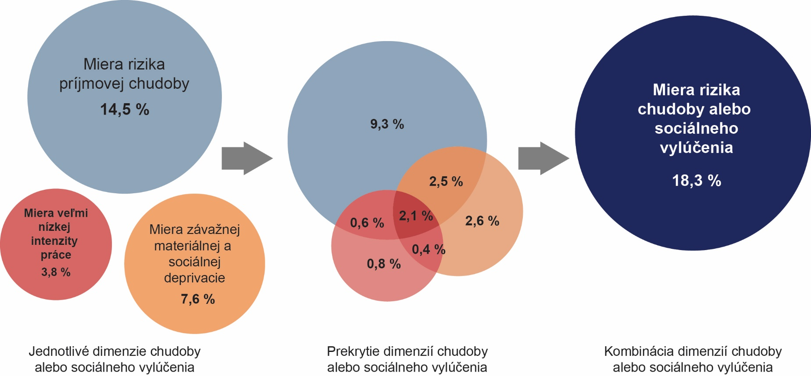

Zdroj: ŠÚ SR, EU SILC 2024, UDB

Tabuľka 4.1 Vývoj jednotlivých indikátorov tvoriacich zoskupenie indikátorov, ako aj samotnej miery rizika chudoby alebo sociálneho vylúčenia v % (nová metodika)
EU SILC | 2017 | 2018 | 2019 | 2020 | 2021 | 2022 | 2023 | 2024
Miera rizika chudoby | 12.4 | 12.2 | 11.9 | 11.4 | 12.3 | 13.7 | 14.3 | 14.5
Závažná materiálna a sociálna deprivácia | 6.3 | 5.4 | 5.9 | 4.5 | 5.7 | 6.3 | 7 | 7.6
Veľmi nízka intenzita práce (0-64) | 5.3 | 5.2 | 6.3 | 4.3 | 4.9 | 3.8 | 4.6 | 5
Miera rizika chudoby alebo sociálneho vylúčenia | 15.8 | 15.2 | 14.9 | 13.8 | 15.6 | 16.5 | 17.6 | 18.3
Zdroj: ŠÚ SR, Eurostat

Graf 4.2 Miera rizika chudoby v jednotlivých štátoch EÚ, EU SILC 2024
 |  |  |  |  | Krajina | Európska únia - 27 krajín | Belgicko | Bulharsko | Česká republika | Dánsko | Nemecko | Estónsko | Írsko | Grécko | Španielsko | Francúzsko | Chorvátsko | Taliansko | Cyprus | Lotyšsko | Litva | Luxembursko | Maďarsko | Malta | Holandsko | Rakúsko | Poľsko | Protugalsko | Rumúnsko | Slovinsko | Slovensko | Fínsko | Švédsko
 |  |  |  |  | skratka | EU27 | BE | BG | CZ | DK | DE | EE | EI | EL | ES | FR | HR | IT | CY | LV | LT | LU | HU | MT | NL | AT | PL | PT | RO | SI | SK | FI | SE
 |  |  |  |  | 2024 | 16.2 | 11.5 | 21.7 | 9.5 | 11.6 | 15.5 | 20.2 | 12.3 | 19.6 | 19.7 | 15.9 | 20.3 | 18.9 | 14.6 | 21.6 | 21.5 | 18.1 | 14.7 | 16.8 | 12.1 | 14.3 | 13.8 | 16.6 | 19 | 13.2 | 14.5 | 12.6 | 14.8

Zdroj: Eurostat

Graf 4.3 Vývoj miery rizika chudoby na Slovensku (2017 – 2024)

 |  |  |  |  |  | EU SILC 2017 | EU SILC 2018 | EU SILC 2019 | EU SILC 2020 | EU SILC 2021 | EU SILC 2022 | EU SILC 2023 | EU SILC 2024
 |  |  |  |  | celkom | 12.4 | 12.2 | 11.9 | 11.4 | 12.3 | 13.7 | 14.3 | 14.5
 |  |  |  |  | muži | 12.4 | 12.2 | 11.6 | 11.1 | 11.7 | 13.5 | 14.7 | 14.1
 |  |  |  |  | ženy | 12.3 | 12.3 | 12.1 | 11.7 | 12.8 | 13.9 | 13.8 | 14.8

Zdroj: ŠÚ SR, Eurostat

Tabuľka 4.2 Vývoj hranice rizika chudoby v rokoch 2017 až 2024 – domácnosť jednotlivca
EU SILC | 2017 | 2018 | 2019 | 2020 | 2021 | 2022 | 2023 | 2024
rok v € | 4,310 | 4,477 | 4,872 | 5,222 | 5,084 | 5,291 | 5,528 | 6,103
mesiac v € | 359 | 373 | 406 | 435 | 424 | 441 | 461 | 509
Zdroj: ŠÚ SR, Eurostat

Graf 4.4 Vývoj miery rizika chudoby zakotvenej v čase (2019)
 |  |  |  | Miera rizika chudoby zakotvená v čase (2019 - 2024)
 |  |  |  | Rok | 2019 | 2020 | 2021 | 2022 | 2023 | 2024
 |  |  |  | Hodnota | 11.9 | 9.8 | 12.4 | 13.2 | 15.4 | 15.4

 |  |  |  | Miera rizika chudoby zakotvená v čase (2005 - 2019)
 |  |  |  | Rok | 2005 | 2006 | 2007 | 2008 | 2009 | 2010 | 2011 | 2012 | 2013 | 2014 | 2015 | 2016 | 2017 | 2018 | 2019 | 2020
 |  |  |  | Hodnota | 13.3 | 10.1 | 6.2 | 10.9 | 7.8 | 7.3 | 7 | 6 | 7.4 | 8.1 | 7.6 | 7.3 | 6.6 | 6.1 | 5.0 | 4.3

Zdroj: Eurostat
Zdroj: Eurostat

Graf 4.5 Miera rizika chudoby podľa vekovej štruktúry (2024)
 |  |  |  |  |  |  | Celkom | 0-5 roční | 6-11 roční | 12-17 roční | 0-15 roční | 0-17 roční | 18-24 roční | 25-54 roční | 55-64 roční | 18-64 roční | 65+ roční
 |  |  |  |  |  | celkom | 14.5 | 19.1 | 20.1 | 20.1 | 19.8 | 19.8 | 21.3 | 13.9 | 12.8 | 14.5 | 8.9
 |  |  |  |  |  | muži | 14.1 | 17.9 | 20.2 | 19.5 | 19.6 | 19.3 | 19.9 | 13.4 | 13.9 | 14.1 | 7.2
 |  |  |  |  |  | ženy | 14.8 | 20.1 | 20.1 | 20.7 | 20.1 | 20.3 | 22.8 | 14.5 | 11.9 | 14.8 | 10

Zdroj: ŠÚ SR, Eurostat

Graf 4.6 Porovnanie miery rizika chudoby podľa typu domácnosti (2023 a 2024) |  |  |  |  |  | 2023 | 2024
 |  |  |  |  | dvaja dospelí, najmenej jeden vo veku 65 a viac rokov | 5.2 | 6.0
 |  |  |  |  | domácnosti bez závislých detí | 9.3 | 10.0
 |  |  |  |  | dvaja dospelí, obaja mladší ako 65 rokov | 7.7 | 10.8
 |  |  |  |  | dvaja dospelí s dvomi závislými deťmi | 15.7 | 13.0
 |  |  |  |  | dvaja dospelí s jedným závislým dieťaťom | 13.2 | 13.4
 |  |  |  |  | domácnosti so závislými deťmi | 18.3 | 17.9
 |  |  |  |  | traja a viac dospelí so závislými deťmi | 15.2 | 19.1
 |  |  |  |  | jednotlivec mladší ako 65 rokov | 22.0 | 22.0
 |  |  |  |  | jednotlivec | 27.5 | 23.5
 |  |  |  |  | jednotlivec vo veku 65 a viac rokov | 32.3 | 24.8
 |  |  |  |  | jednotlivec s najmenej jedným dieťaťom | 41.0 | 29.8
 |  |  |  |  | dvaja dospelí s tromi a viac závislými deťmi | 34.4 | 29.8

Zdroj: ŠÚ SR, Eurostat

Graf 4.7 Vývoj miery materiálnej a sociálnej deprivácie v rokoch 2015 - 2024 |  |  |  |  | rok | 2015 | 2016 | 2017 | 2018 | 2019 | 2020 | 2021 | 2022 | 2023 | 2024
 |  |  |  |  | Miera materiálnej a sociálnej deprivácie | 16.7 | 15.3 | 13.3 | 12.2 | 11.4 | 9.7 | 9.2 | 10.5 | 14 | 12.7

Zdroj: ŠÚ SR, Eurostat

Graf 4.8 Položky materiálnej a socálnej deprivácie za vybrané obdobie (% populácie SR) |  |  |  |  |  | Internet | Výmena šatstva | Dva páry obuvi | Tyždenne minúť menšiu sumu peňazí | Voľnočasové aktivity | Stretnutie s blízkymi | Neočakávané výdavky | Dovolenka | Nedoplatky | Jedlo s mäsom, kuraťom, rybou každý druhý deň | Primerané teplo | Auto | Opotrebovaný nábytok
 |  |  |  |  | 2024 | 2.9 | 7.5 | 2.4 | 9.7 | 6.6 | 2.4 | 28.2 | 33.4 | 8.4 | 17.1 | 8.3 | 11 | 23.3
 |  |  |  |  | 2023 | 2.7 | 8.5 | 3.7 | 9.8 | 6.8 | 3.6 | 29.3 | 36.2 | 8.8 | 17.8 | 8.1 | 10.5 | 24.6
 |  |  |  |  | 2022 | 2.5 | 6.9 | 3 | 9 | 5.5 | 2.8 | 27.1 | 33.8 | 8.3 | 15.9 | 7.1 | 9.9 | 24.2

Zdroj: ŠÚ SR

K4.2 Rovnosť príležitostí
Tabuľka 4.3 Dáta o činnosti NLŽ počas implementácie projektu
Počet volajúcich osôb a počet hovorov v roku 2024 | I.-XII.2024 | Mesačný priemer
IPV*: počet žien - prvý kontakt v 2024 | 458 | 38
počet hovorov | 683 | 57
IPV: počet žien - prvý kontakt pred 2024 | 54 | 5
počet hovorov | 254 | 21
IPV: počet mužov - prvý kontakt v 2024 | 22 | 2
počet hovorov | 69 | 6
IPV: počet mužov - prvý kontakt pred 2024 | 0 | 0
počet hovorov | 0 | 0
Počet 3 osôb volajúcich ohľadom NPŽ** - prvý kontakt v 2024 | 267 | 22
počet hovorov | 313 | 26
Počet 3 osôb volajúcich ohľadom NPŽ - prvý kontakt pred 2024 | 7 | 1
počet hovorov | 72 | 6
Iný druh násilia: počet osôb - prvý kontakt v 2024 | 94 | 8
počet hovorov | 153 | 13
Iný druh násilia: počet osôb - prvý kontakt pred 2024 | 9 | 1
počet hovorov | 25 | 2
Iné cieľové skupiny: počet osôb - prvý kontakt v 2024 | 356 | 30
počet hovorov | 523 | 44
Iné cieľové skupiny: počet osôb - prvý kontakt pred 2024 | 9 | 1
počet hovorov | 11 | 1
Zneužitie linky (počet hovorov) | 428 | 36
Počet prichádzajúcich hovorov | 2,899 | 242
Počet prijatých hovorov | 2,527 | 211
Počet neprijatých hovorov | 372 | 31
Podiel prijatých hovorov na prichádzajúcich | 87% | 87%
Zdroj: Evidencia NLŽ, * IPV - Intimate partner violence, **NPŽ - násilie páchané na ženách

Graf 4.9 Volajúce osoby - podiel cieľových skupín |  | Cieľová skupina | volajúce osoby | hovory
 |  | IPV ženy | 42% | 48%
 |  | IPV muži | 1% | 1%
 |  | 3 osoby (ohľadne NPŽ) | 23% | 19%
 |  | Iný druh násilia | 7% | 8%
 |  | Iné cieľové skupiny | 27% | 24%

Zdroj: Evidencia NLŽ

Graf 4.10 Hovory - podiel cieľových skupín

Zdroj: Evidencia NLŽ

Tabuľka 4.4 Prehľad počtu prijatých podaní a zistených porušení Zákonníka práce za roky 2014 až 2024
Počet volajúcich osôb a počet hovorov v roku 2024 | 2014 | 2015 | 2016 | 2017 | 2018 | 2019 | 2020 | 2021 | 2022 | 2023 | 2024
Počet prijatých podaní | 86 | 143 | 129 | 163 | 220 | 224 | 252 | 217 | 184 | 253 | 286
Počet porušení § 13 Zákonníka práce | 20 | 34 | 39 | 45 | 29 | 39 | 27 | 34 | 36 | 45 | 42
Počet porušení § 119a Zákonníka práce | 31 | 38 | 19 | 42 | 39 | 25 | 28 | 34 | 23 | 20 | 24

Tabuľka 4.5 Počet zistených nedostatkov v oblasti diskriminácie za rok 2024
Zákonník práce § 13 | ods. 1 | ods. 2 | ods. 3 | ods. 4 | ods. 5 | ods. 6 | ods. 7 | Spolu
Počet porušení | 2 | 1 | 10 | 13 | 7 | 1 | 8 | 42

Obrázok 1 Index rodovej rovnosti v SR za rok 2024
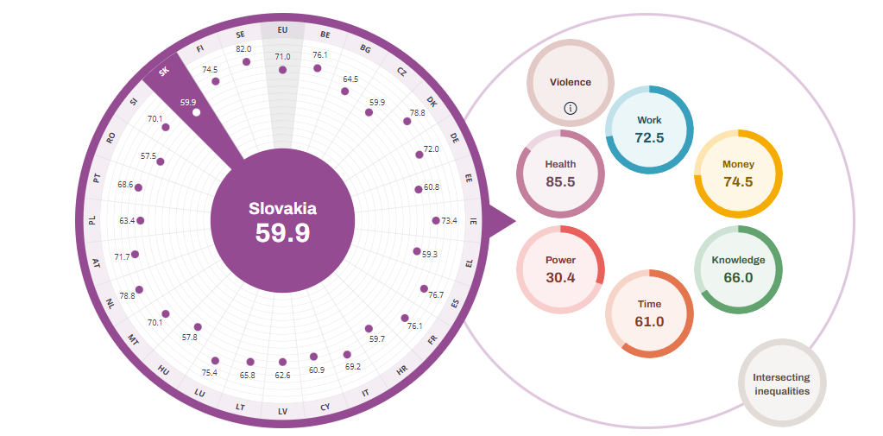

Zdroj: EIGE – Európsky inštitút pre rodovú rovnosť

Infotabuľka
 | Muži | Ženy | Spolu
Počet poberateľov dávky materské v roku 2024 | 29,696 | 53,252 | 82,948
Pozn.: v dávke materské je zahrnutá aj dávka tzv. otcovské

Tabuľka 4.6 Súhrn indikátorov - rovnosť žien a mužov
Indikátor | Ženy |  | Muži |  | Rozdiel
 | SK | EU27 | SK | EU27 | SK | EU27
Trh práce
Miera zamestnanosti (v %, 20-64 rokov, 2024) | 73.6 | 70.8 | 82.5 | 80.8 | 8.9 | 10
Miera zamestnanosti (v %, 15-64 rokov, 2024) | 68.3 | 66.2 | 76.5 | 75.3 | 8.2 | 9.1
Miera zamestnanosti mladých (v %, 15-24 rokov, 2024) | 17.3 | 32.7 | 26.1 | 37.1 | 8.8 | 4.4
Miera zamestnanosti starších (v %, 55-64 rokov, 2024) | 62.9 | 59.3 | 69.4 | 71.4 | 6.5 | 12.1
Miera nezamestnanosti (v %, všetky vekové skupiny, 2024) | 5.9 | 6.2 | 4.8 | 5.7 | -1.1 | -0.5
Miera nezamestnanosti mladých (v %, 15-24 rokov, 2024) | 18.9 | 14.6 | 19.3 | 15.1 | 0.4 | 0.5
Príjem a vzdelanie
Mzdový rozdiel medzi ženami a mužmi (v % hodinovej hrubej mzdy, 2023) |  |  |  |  | 15,7p | 12,7p
Podiel populácie vo veku 30-34 rokov s vysokoškolským vzdelaním (v %, ISCED 5-8, 2024) | 46.7 | 50.2 | 26.5 | 39.4 | -20.2 | -10.8
Skorý odchod zo vzdelávania - populácia vo veku 18-24 rokov s nižším ako stredoškolským vzdelaním (v %, ISCED 0-2, 2024) | 7.1 | 7.7 | 7.8 | 11 | 0.7 | 3.3
Mladí ľudia vo veku 15-24 rokov mimo zamestnania i vzdelávania - NEET (v %, 2024) | 8.6 | 9.1 | 8.9 | 9.2 | 0.3 | 0.1
Chudoba
Miera rizika príjmovej chudoby (v %, 2024) | 14.8 | 16.9 | 14.1 | 15.5 | -0.7 | -1.4
Miera rizika príjmovej chudoby starších (v %, 65 a viac rokov, 2024) | 10 | 18.8 | 7.2 | 14.2 | -2.8 | -4.6
Miera rizika chudoby alebo sociálneho vylúčenia jednorodičovských rodín (v %, najmenej 1 dieťa, 2024)* |  |  |  |  | 43.1 | 37.8
Podiel ľudí žijúcich v domácnostiach s veľmi nízkou intenzitou práce (v %, populácia 0-64, 2024) | 4.5 | 8.3 | 5.4 | 7.5 | 0.9 | -0.8
Miera pretrvávajúcej príjmovej chudoby (v %, SR 2024, EÚ 2023) | 9.4 | 9,9e | 8.4 | 8,6e | -1 | -1.3
Miera závažnej materiálnej a sociálnej deprivácie (v %, 2024) | 7.6 | 6.6 | 7.6 | 6.2 | 0 | -0.4
Miera rizika chudoby alebo sociálneho vylúčenia (v %, 2024) | 18.4 | 21.9 | 18.1 | 20 | -0.3 | -1.9
Miera rizika chudoby alebo sociálneho vylúčenia starších (v %, 55+ rokov, 2024) | 15.3 | 21.9 | 14.7 | 18 | -0.6 | -3.9
Demografia
Stredná dĺžka života pri narodení (v rokoch, 2023) | 81.5 | 84,0bep | 74.9 | 78,7bep | -6.6 | -5.3
Stredná dĺžka života pri narodení v zdraví (v rokoch, 2022) | 58 | 62,8b | 56.6 | 62,4b | -1.4 | -0.4
Rozhodovanie
Politická participácia na európskej úrovni (v %, Európsky parlament, 2024, EP/EIGE) | 46.7 | 38.8 | 53.3 | 61.2 | 6.6 | 22.4
Politická participácia na národnej úrovni (v %, národné parlamenty, 2024, NR SR/EIGE) | 23.3 | 33.1 | 76.7 | 66.9 | 53.4 | 3.8
Politická participácia v národných vládach (v %, 2024,vláda SR/EIGE) | 12.2 | 35.1 | 87.8 | 64.9 | 75.6 | 29.8
Politická participácia na regionálnej úrovni - vo vedení regionálnych zastupiteľstiev (v %, 2024 EIGE) | 12.5 | 16.4 | 87.5 | 83.6 | 75 | 67.2
Politická participácia na regionálnej úrovni - zastúpenie v krajských/regionálnych zastupiteľstvách (v %, 2024, EIGE) | 16.9 | 36.3 | 83.1 | 63.7 | 66.2 | 27.4
Politická participácia na úrovni miest a obcí - primátori/ky a starostovia/tky (v %, 2024, EIGE) | 26.5 | 18.7 | 73.5 | 81.3 | 47 | 62.6
Politická participácia - vedenie politických strán s najmenej 5 % miest v národných parlamentoch (v %, 2024, EIGE) | 0 | 25.8 | 100 | 74.2 | 100 | 48.4
Miera participácie na riadení v najväčších firmách kôtovaných na burze (vedúci pracovníci/pracovníčky v %, 2024, EIGE) | 25 | 34.7 | 75 | 65.3 | 50 | 30.6
Skladba Najvyššieho súdu, členenie podľa pohlavia (v %, 2024, EIGE) | 61 | 45.1 | 39 | 54.9 | - -22 | 9.8
INDEX RODOVEJ ROVNOSTI (v %, 2024, EIGE) |  |  |  |  | 59.9 | 71
Zdroj: Štatistický úrad SR, Eurostat
Rozdiel medzi ženami a mužmi = hodnoty mužov mínus hodnoty žien v percentuálnych bodoch, ak nie je uvedené inak; b - zmena v časovom rade, e - odhad, p - provizórny údaj, ps - provizórny údaj, odhad
* ide o údaj za všetky domácnosti daneho zloženia (bez členenia podľa pohlavia)

